Hoja1
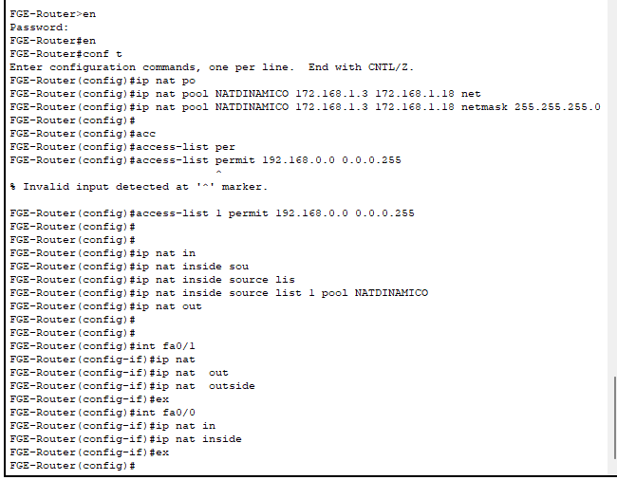
Configuracion NAT Dinamica Salida a Internet

